SINTÉTICO
 | Prefeitura Municipal de Santarém |  |  |  |  | Banco de Dados: |  | BDI
 | Secretaria Municipal de Infraestrutura |  |  |  |  | SINAPI 06/2024 Desonerado |  | 29.07%
 | CNPJ: 05.182.233/0007-61 |  |  |  |  | SEDOP 05/2024
 | Av. Barão do Rio Branco, S/N - Bairro: Aeroporto Velho - CEP: 68.005-310 - Santarém/PA |  |  |  |  |  |  | Encargos Sociais
 | OBJETO: CONSTRUÇÃO DE UNIDADE BÁSICA DE SAÚDE (UBS) PIRACAOERA - MODELO MUNICIPAL |  |  |  |  |  |  | DESONERADO

ORÇAMENTO SINTÉTICO
Item | Código | Banco | Descrição | Unidade | Quantidade | Valor Unit | Valor Unitário c/ BDI (R$) | Total | Peso (%)
1 |  |  | ADMINISTRAÇÃO LOCAL DA OBRA |  |  |  |  | 17,818.11 | 4.110%
1.1 | CSC-001 | Próprio | ADMINISTRAÇÃO LOCAL DA OBRA | % | 1.00 | 13,805.00 | 17,818.11 | 17,818.11 | 4.110%
2 |  |  | SERVIÇOS PRELIMINARES |  |  |  |  | 40,258.06 | 9.287%
2.1 | 11340 | SEDOP | Placa de obra em lona com plotagem de gráfica | m² | 6.00 | 191.47 | 247.13 | 1,482.78 | 0.342%
2.2 | 98525 | SINAPI | LIMPEZA MECANIZADA DE CAMADA VEGETAL, VEGETAÇÃO E PEQUENAS ÁRVORES (DIÂMETRO DE TRONCO MENOR QUE 0,20 M), COM TRATOR DE ESTEIRAS.AF_05/2018 | m² | 163.39 | 0.61 | 0.79 | 129.08 | 0.030%
2.3 | 101501 | SINAPI | ENTRADA DE ENERGIA ELÉTRICA, AÉREA, BIFÁSICA, COM CAIXA DE EMBUTIR, CABO DE 10 MM2 E DISJUNTOR DIN 50A (NÃO INCLUSO O POSTE DE CONCRETO). AF_07/2020_P | UN | 1.00 | 1,669.37 | 2,154.66 | 2,154.66 | 0.497%
2.4 | CSC-017 | Próprio | Mobilização e Desmobilização de Pessoal e Equipamentos Comunidades de Rios | UN | 4.00 | 5,029.44 | 6,491.50 | 25,966.00 | 5.990%
2.4 | 93207 | SINAPI | EXECUÇÃO DE ESCRITÓRIO EM CANTEIRO DE OBRA EM CHAPA DE MADEIRA COMPENSADA, NÃO INCLUSO MOBILIÁRIO E EQUIPAMENTOS. AF_02/2016 | m² | 4.00 | 769.32 | 992.96 | 3,971.84 | 0.916%
2.5 | 10009 | SEDOP | Locação da obra a trena | m² | 163.39 | 5.85 | 7.55 | 1,233.59 | 0.285%
2.6 | 10003 | SEDOP | Tapume c/ chapa de madeirit e=10mm (h=2.20m) | m² | 24.97 | 165.07 | 213.06 | 5,320.11 | 1.227%
3 |  |  | FUNDAÇÃO E ESTRUTURA |  |  |  |  | 69,922.32 | 16.130%
3.1 | CSC-002 | Próprio | PILAR QUADRADO 15 X 15 CM | M | 303.32 | 112.64 | 145.38 | 44,096.66 | 10.172%
3.2 | CSC-004 | Próprio | VIGA *7,5 X 15 CM EM PINUS, MISTA OU EQUIVALENTE DA REGIAO - BRUTA | M | 103.75 | 161.48 | 208.42 | 21,623.58 | 4.988%
3.3 | CSC-004 | Próprio | ESCADA/DEGRAUS MADEIRA | M | 3.00 | 214.65 | 277.05 | 831.15 | 0.192%
3.4 | 80300 | SEDOP | Imunização para madeira | m² | 220.90 | 11.82 | 15.26 | 3,370.93 | 0.778%
4 |  |  | PISO |  |  |  |  | 80,644.48 | 18.603%
4.1 | 101746 | SINAPI | ASSOALHO DE MADEIRA. AF_09/2020 | m² | 159.43 | 391.90 | 505.83 | 80,644.48 | 18.603%
5 |  |  | PAREDE |  |  |  |  | 88,192.62 | 20.345%
5.1 | 60215 | SEDOP | Parede em madeira de lei revestida 2 faces | m² | 303.58 | 194.26 | 250.73 | 76,116.61 | 17.559%
5.2 | 102220 | SINAPI | PINTURA TINTA DE ACABAMENTO (PIGMENTADA) ESMALTE SINTÉTICO BRILHANTE EM MADEIRA, 2 DEMÃOS. AF_01/2021 | m² | 607.14 | 15.41 | 19.89 | 12,076.01 | 2.786%
6 |  |  | ESQUADRIAS |  |  |  |  | 28,478.40 | 6.570%
6.1 | 90063 | SEDOP | Porta mad. trabalhada c/ caix. aduela e alizar | m² | 24.15 | 786.82 | 1,015.55 | 24,525.53 | 5.658%
6.2 | 102220 | SINAPI | PINTURA TINTA DE ACABAMENTO (PIGMENTADA) ESMALTE SINTÉTICO BRILHANTE EM MADEIRA, 2 DEMÃOS. AF_01/2021 | m² | 48.30 | 15.41 | 19.89 | 960.69 | 0.222%
6.3 | 94570 | SINAPI | JANELA DE ALUMÍNIO DE CORRER COM 2 FOLHAS PARA VIDROS, COM VIDROS, BATENTE, ACABAMENTO COM ACETATO OU BRILHANTE E FERRAGENS. EXCLUSIVE ALIZAR E CONTRAMARCO. FORNECIMENTO E INSTALAÇÃO. AF_12/2019 | m² | 9.96 | 232.76 | 300.42 | 2,992.18 | 0.690%
7 |  |  | FORRO E COBERTURA |  |  |  |  | 28,953.96 | 6.679%
7.1 | 96111 | SINAPI | FORRO EM RÉGUAS DE PVC, FRISADO, PARA AMBIENTES RESIDENCIAIS, INCLUSIVE ESTRUTURA DE FIXAÇÃO. AF_05/2017_P | m² | 107.10 | 67.97 | 87.73 | 9,395.88 | 2.167%
7.2 | 96121 | SINAPI | ACABAMENTOS PARA FORRO (RODA-FORRO EM PERFIL METÁLICO E PLÁSTICO). AF_05/2017 | M | 161.00 | 11.34 | 14.64 | 2,357.04 | 0.544%
7.3 | 92543 | SINAPI | TRAMA DE MADEIRA COMPOSTA POR TERÇAS PARA TELHADOS DE ATÉ 2 ÁGUAS PARA TELHA ONDULADA DE FIBROCIMENTO, METÁLICA, PLÁSTICA OU TERMOACÚSTICA, INCLUSO TRANSPORTE VERTICAL. AF_07/2019 | m² | 155.16 | 21.07 | 27.20 | 4,220.35 | 0.974%
7.4 | 94213 | SINAPI | TELHAMENTO COM TELHA DE AÇO/ALUMÍNIO E = 0,5 MM, COM ATÉ 2 ÁGUAS, INCLUSO IÇAMENTO. AF_07/2019 | m² | 155.16 | 64.82 | 83.66 | 12,980.69 | 2.994%
8 |  |  | INSTALAÇÕES HIDROSSANITÁRIAS |  |  |  |  | 38,289.30 | 8.834%
8.1 |  |  | LOUÇAS E EQUIPAMENTOS |  |  |  |  | 19,761.79 | 4.558%
8.1.1 | 86888 | SINAPI | VASO SANITÁRIO SIFONADO COM CAIXA ACOPLADA LOUÇA BRANCA - FORNECIMENTO E INSTALAÇÃO. AF_01/2020 | UN | 4.00 | 530.12 | 684.23 | 2,736.92 | 0.631%
8.1.2 | 190691 | SEDOP | Ducha higienica cromada | UN | 4.00 | 180.48 | 232.95 | 931.80 | 0.215%
8.1.3 | 190797 | SEDOP | Porta papel higiênico - Polipropileno | UN | 4.00 | 83.27 | 107.48 | 429.92 | 0.099%
8.1.4 | 190218 | SEDOP | Chuveiro em PVC | UN | 1.00 | 83.54 | 107.83 | 107.83 | 0.025%
8.1.5 | 86939 | SINAPI | LAVATÓRIO LOUÇA BRANCA COM COLUNA, *44 X 35,5* CM, PADRÃO POPULAR, INCLUSO SIFÃO FLEXÍVEL EM PVC, VÁLVULA E ENGATE FLEXÍVEL 30CM EM PLÁSTICO E COM TORNEIRA CROMADA PADRÃO POPULAR - FORNECIMENTO E INSTALAÇÃO. AF_01/2020 | UN | 7.00 | 421.30 | 543.77 | 3,806.39 | 0.878%
8.1.6 | 86928 | SINAPI | TANQUE DE MÁRMORE SINTÉTICO SUSPENSO, 22L OU EQUIVALENTE, INCLUSO SIFÃO TIPO GARRAFA EM PVC, VÁLVULA PLÁSTICA E TORNEIRA DE PLÁSTICO - FORNECIMENTO E INSTALAÇÃO. AF_01/2020 | UN | 1.00 | 342.26 | 441.75 | 441.75 | 0.102%
8.1.7 | CSC-005 | Próprio | BANCADA/BANCA/PIA DE ACO INOXIDAVEL (AISI 430) COM 1 CUBA CENTRAL, COM VALVULA, LISA (SEM ESCORREDOR), DE *0,55 X 1,20* M - FORNECIMENTO E INSTALAÇÃO | UN | 2.00 | 428.48 | 553.04 | 1,106.08 | 0.255%
8.1.8 | 190848 | SEDOP | Saboneteira para sabão líquido (vidro+inox) - móvel | UN | 9.00 | 81.15 | 104.74 | 942.66 | 0.217%
8.1.9 | 190084 | SEDOP | Porta-toalha em louça - tubular | UN | 9.00 | 69.24 | 89.37 | 804.33 | 0.186%
8.1.10 | 190529 | SEDOP | Bebedouro aço inox c/4 torneiras e filtro (det.5) | UN | 1.00 | 4,740.35 | 6,118.37 | 6,118.37 | 1.411%
8.1.11 | CSC-006 | Próprio | CAIXA D´ÁGUA EM POLIETILENO, 2000 LITROS, COM ACESSÓRIOS | UN | 1.00 | 1,809.67 | 2,335.74 | 2,335.74 | 0.539%
...
ORÇAMENTO SINTÉTICO
10 |  |  | PREVENÇÃO E COMBATE À INCÊNDIO |  |  |  |  | 1,749.65 | 0.404%
10.1 | 201507 | SEDOP | Extintor de incêndio ABC - 6Kg | UN | 1.00 | 240.37 | 310.25 | 310.25 | 0.072%
10.2 | 241468 | SEDOP | Placa de sinalização fotoluminoscente | UN | 11.00 | 49.54 | 63.94 | 703.34 | 0.162%
10.3 | 170081 | SEDOP | Ponto de luz / força (c/tubul., cx. e fiaçao) ate 200W | PT | 2.00 | 261.77 | 337.87 | 675.74 | 0.156%
10.4 | 97599 | SINAPI | LUMINÁRIA DE EMERGÊNCIA, COM 30 LÂMPADAS LED DE 2 W, SEM REATOR - FORNECIMENTO E INSTALAÇÃO. AF_02/2020 | UN | 2.00 | 23.37 | 30.16 | 60.32 | 0.014%
11 |  |  | SERVIÇOS COMPLEMENTARES |  |  |  |  | 18,273.98 | 4.215%
11.1 | 250585 | SEDOP | Guarda-corpo em mad. lei envernizado h=1,0m | m² | 66.29 | 193.91 | 250.28 | 16,591.06 | 3.827%
11.2 | 270220 | SEDOP | Limpeza geral e entrega da obra | m² | 163.39 | 7.98 | 10.30 | 1,682.92 | 0.388%
Total |  |  |  |  |  |  |  | 433,498.75 | 100.0%

________________________________
Paulo Mateus Silva Repolho
Comissão de Divisão de Topografia
Engenheiro Civil - SEMINFRA
CREA nº: 1522367381PA
__________________________________
Paulo Mateus Silva Repolho
Comissão de Divisão de Topografia
Engenheiro Civil - SEMINFRA

MEMÓRIA DE CÁLCULO
...
10 | PREVENÇÃO E COMBATE À INCÊNDIO
10.3 | Ponto de luz / força (c/tubul., cx. e fiaçao) ate 200W | PT | 2.00 |  |  | 2.00
10.4 | LUMINÁRIA DE EMERGÊNCIA, COM 30 LÂMPADAS LED DE 2 W, SEM REATOR - FORNECIMENTO E INSTALAÇÃO. AF_02/2020 | UN | 2.00 |  |  | 2.00

11 | SERVIÇOS COMPLEMENTARES
Item | Serviço | Unidade | Perímetro (m) | Altura (m) | Área (m²) | Quantidade Total
11.1 | Guarda-corpo em mad. lei envernizado h=1,0m | m² | 66.29 | 1.00 | 66.29 | 66.29
11.2 | Limpeza geral e entrega da obra | m² | - | - | 163.39 | 163.39

________________________________
Paulo Mateus Silva Repolho
Comissão de Divisão de Topografia
Engenheiro Civil - SEMINFRA
CREA nº: 1522367381PA
__________________________________
Paulo Mateus Silva Repolho
Comissão de Divisão de Topografia
Engenheiro Civil - SEMINFRA
CREA nº: 1518468780PA

CRONOGRAMA
...
CRONOGRAMA FÍSICO-FINANCEIRO
 |  | 20,917.87 | - | - | - | - | - | - | - | - | 12,550.72 | 8,367.15
10 | PREVENÇÃO E COMBATE À INCÊNDIO | 100% |  |  |  |  |  |  |  |  | 50.00% | 50.00%
 |  | 1,749.65 | - | - | - | - | - | - | - | - | 874.83 | 874.83
11 | SERVIÇOS COMPLEMENTARES | 100% |  |  |  |  |  |  |  |  |  | 100.00%
 |  | 18,273.98 | - | - | - | - | - | - | - | - | - | 18,273.98
Total: | 433,498.75 | % | 19.57% | 18.32% | 16.22% | 12.77% | 4.12% | 7.01% | 2.84% | 5.52% | 6.97% | 6.67%
 |  | Custo | 84,844.97 | 79,397.17 | 70,312.68 | 55,353.09 | 17,838.96 | 30,376.28 | 12,321.03 | 23,941.10 | 30,207.70 | 28,905.77
 |  | % Acumul. | 19.57% | 37.89% | 54.11% | 66.88% | 71.00% | 78.01% | 80.85% | 86.37% | 93.34% | 100.01%
 |  | Custo Acumul. | 84,844.97 | 164,242.14 | 234,554.82 | 289,907.91 | 307,746.87 | 338,123.15 | 350,444.18 | 374,385.28 | 404,592.98 | 433,498.75

________________________________
Paulo Mateus Silva Repolho
Comissão de Divisão de Topografia
Engenheiro Civil - SEMINFRA
CREA nº: 1522367381PA

 | 433,498.75 | -
 |  |  |  |  |  |  |  |  |  |  |  | -

RELATÓRIO FOTOGRÁFICO
...
 | Prefeitura Municipal de Santarém
 | CNPJ: 17.556.659/0001-21
 | Av. Mendonça Furtado, 2440 - Bairro: Aldeia - CEP: 68040-050 - FONE: 2101-0100 – Santarém/PA | Encargos Sociais
 | Objeto: CONSTRUÇÃO DE CENTRO DE SAÚDE NA COMUNIDADE SÃO CIRÍACO NA REGIÃO DE VÁRZEA DO MUNICÍPIO DE SANTARÉM | DESONERADO

RELATÓRIO FOTOGRÁFICO

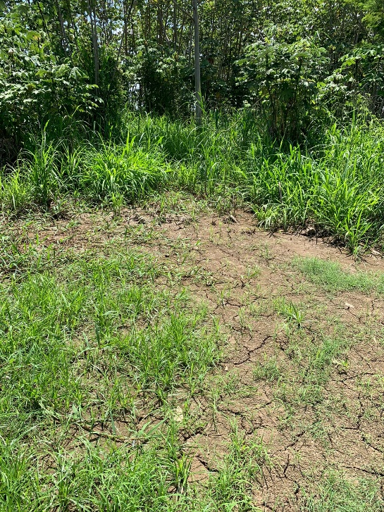
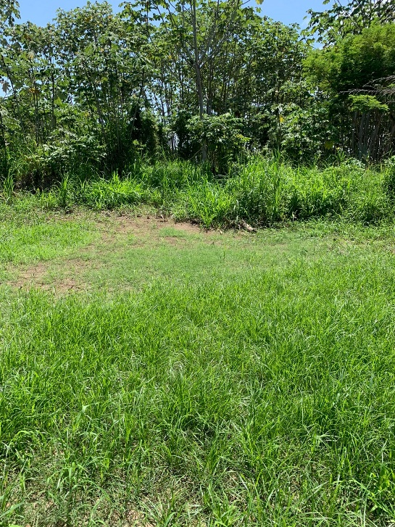
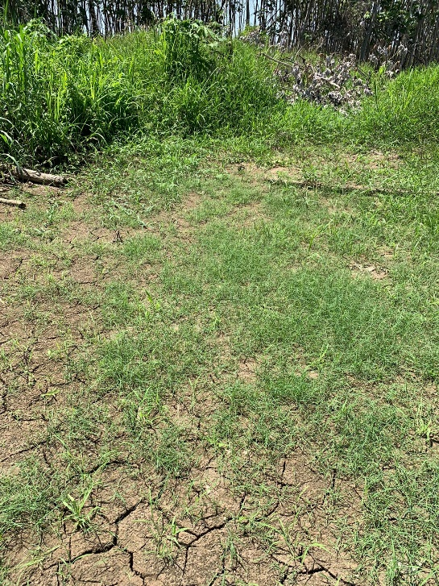

Foto 01 - Área externa da UBS
Foto 02 - Área externa da UBS
Foto 03 - Área externa da UBS

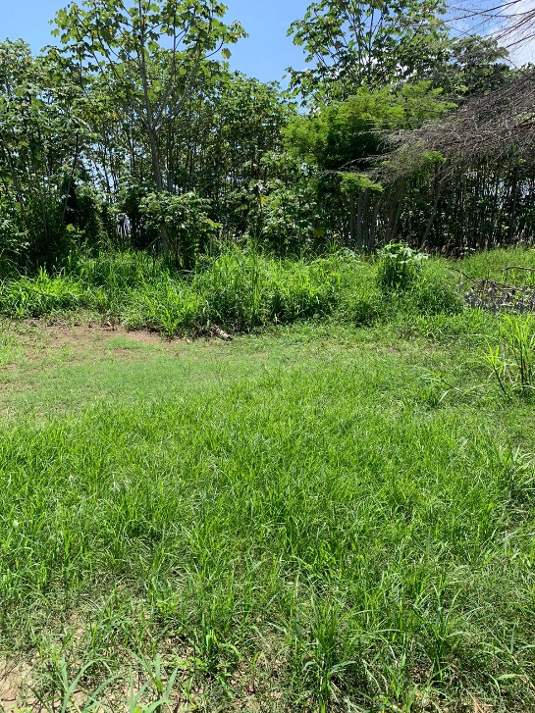
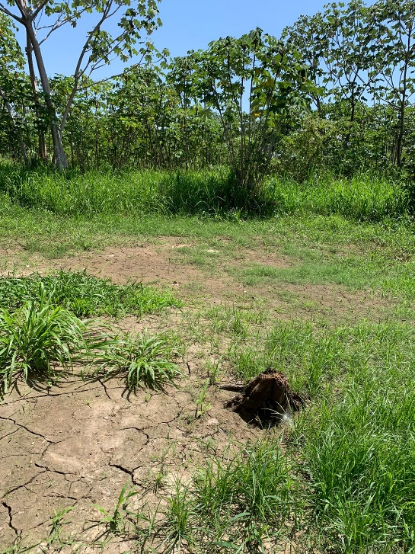
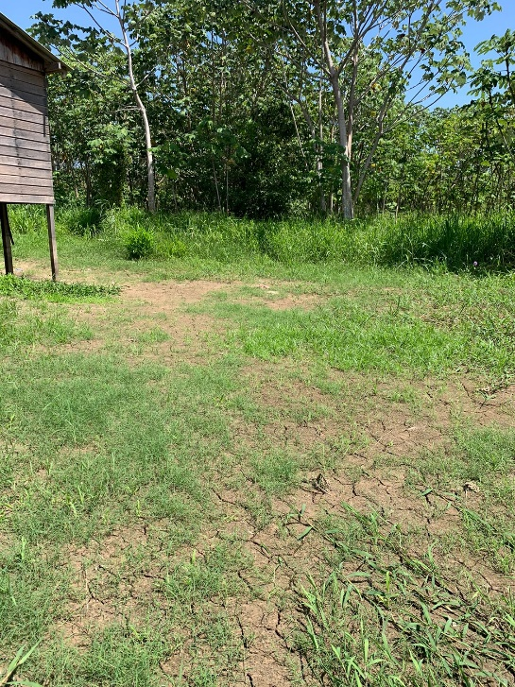

Foto 04 - Área externa da UBS
Foto 05 - Área externa da UBS
Foto 06 - Área externa da UBS

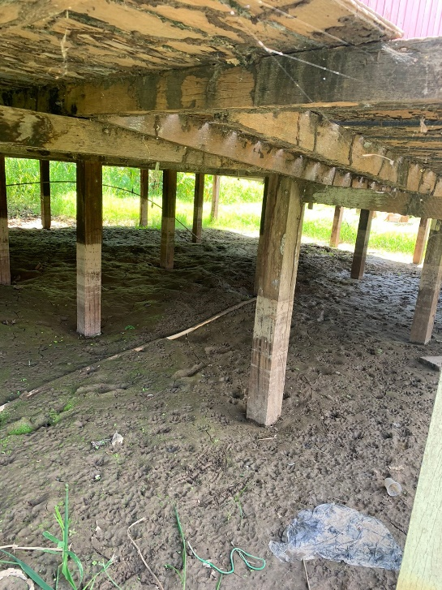
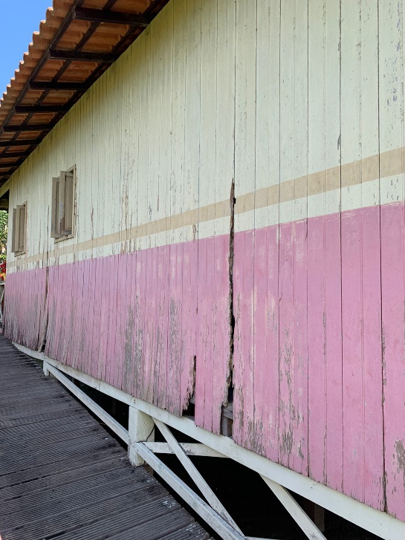
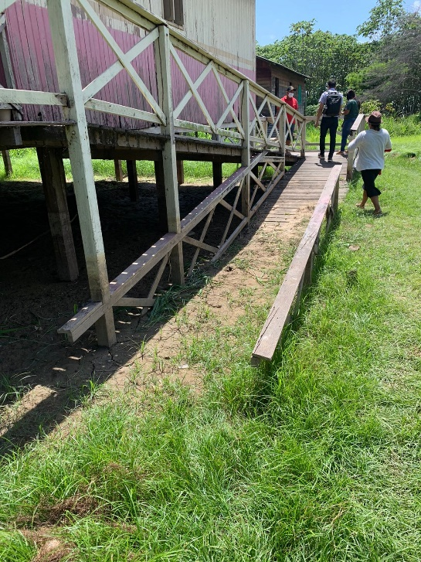

Foto 07 - Estrutura atual da UBS
Foto 08 - Estrutura atual da UBS
Foto 09 - Estrutura atual da UBS

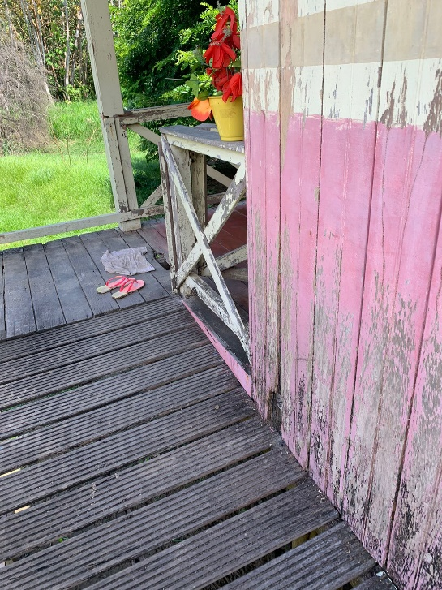
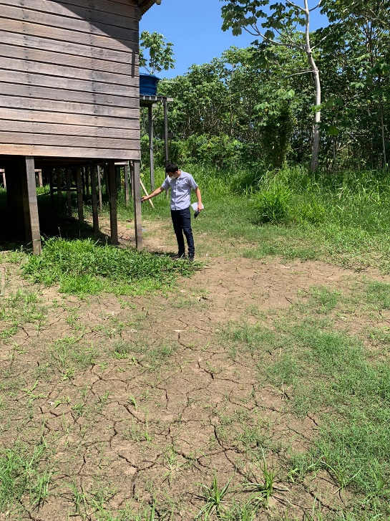
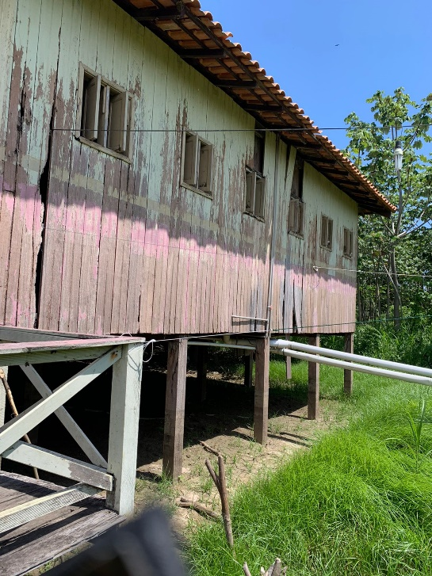

Foto 10 - Estrutura atual da UBS
Foto 11 - Estrutura atual da UBS
Foto 12 - Estrutura atual da UBS

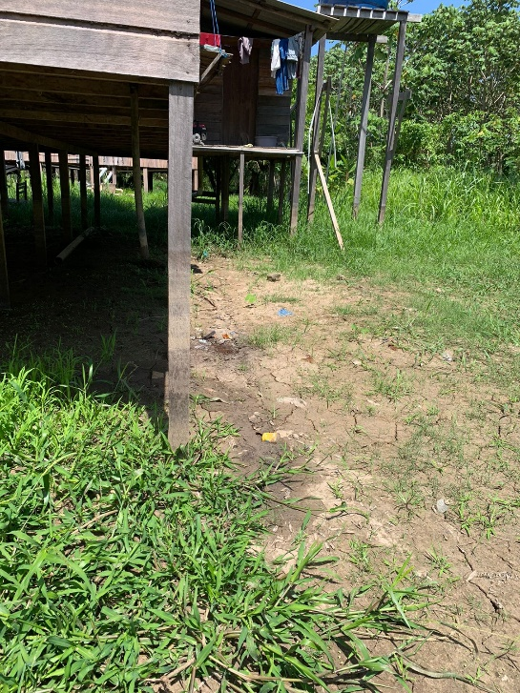
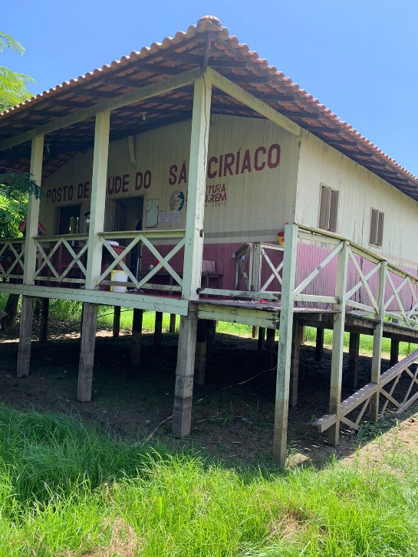
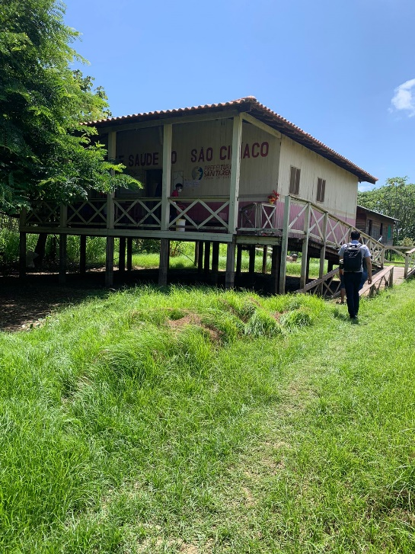

Foto 13 - Estrutura atual da UBS
Foto 14 - Estrutura atual da UBS
Foto 15 - Estrutura atual da UBS

__________________________________
Débora Quézia Escócio de Almeida
Engenheira Civil - SEMSA
CREA nº: 1518468780PA

CPU
...
Insumo | 00039387 | SINAPI | LAMPADA LED TUBULAR BIVOLT 18/20 W, BASE G13 | UN | 1.0000000 | 13.23 | 13.23 | ok
...
9.5.4 | Código | Banco | Descrição | Und | Quant. | Valor Unit | Total
Composição | CSC-015 | Próprio | ELETROCALHA DE METAL CURVE "U" PERF. 50X50 | M | 1.0000000 | 30.76 | 30.76 | ok
Composição Auxiliar | 88264 | SINAPI | ELETRICISTA COM ENCARGOS COMPLEMENTARES | H | 0.4000000 | 25.01 | 10.00 | ok
Composição Auxiliar | 88247 | SINAPI | AUXILIAR DE ELETRICISTA COM ENCARGOS COMPLEMENTARES | H | 0.2000000 | 20.72 | 4.14 | ok
Insumo | E00547 | SEDOP | Eletrocalha de metal curve "U"perf. 50x50 x30000 | UN | 0.3330000 | 49.90 | 16.62 | ok

________________________________
Paulo Mateus Silva Repolho
Comissão de Divisão de Topografia
Engenheiro Civil - SEMINFRA
CREA nº: 1522367381PA
__________________________________
Débora Quézia Escócio de Almeida
Engenheira Civil - SEMSA
CREA nº: 1518468780PA

